4 Tablica 2 - Graf 2
Tablica 2: Struktura članova OMF-a prema dobi i spolu |  |  |  |  |  |  |  |  |  |  |  |  |  |  |  |  |  | Travanj 2017.
Table 2: Mandatory pension funds members age and sex structure |  |  |  |  |  |  |  |  |  |  |  |  |  |  |  |  |  | April 2017

 | Muškarci Male |  |  | Žene Female |  |  | Ukupno Total |  |  | Mjesečna promjena broja - muškarci Monthly change in number - Male |  |  | Mjesečna promjena broja - žene Monthly change in number - Female |  |  | Ukupna mjesečna promjena Total monthly change
Dob Age | Kategorije / Categories |  |  | Kategorije / Categories |  |  | Kategorije / Categories |  |  | Kategorije / Categories |  |  | Kategorije / Categories |  |  | Kategorije / Categories
 | A | B | C | A | B | C | A | B | C | A | B | C | A | B | C | A | B | C
≤ 18 | 6 | 2,104 | 13 | 1 | 1,339 | 3 | 7 | 3,443 | 16 | 1 | 227 | 1 | -1 | 21 | 0 | 0.00% | 7.76% | 6.67%
19 - 24 | 236 | 87,227 | 91 | 149 | 71,654 | 83 | 385 | 158,881 | 174 | 4 | 474 | 0 | 1 | 181 | 0 | 1.32% | 0.41% | 0.00%
25 - 29 | 415 | 121,173 | 53 | 285 | 114,892 | 81 | 700 | 236,065 | 134 | -7 | -356 | 2 | 1 | -610 | 3 | -0.85% | -0.41% | 3.88%
30 - 34 | 786 | 147,166 | 60 | 403 | 140,315 | 54 | 1,189 | 287,481 | 114 | 8 | -271 | -4 | 1 | -171 | -1 | 0.76% | -0.15% | -4.20%
35 - 39 | 832 | 153,853 | 81 | 368 | 146,201 | 87 | 1,200 | 300,054 | 168 | 3 | 89 | 4 | 10 | 88 | 1 | 1.10% | 0.06% | 3.07%
40 - 44 | 644 | 134,452 | 79 | 362 | 134,514 | 79 | 1,006 | 268,966 | 158 | 9 | 387 | -6 | -1 | 276 | 0 | 0.80% | 0.25% | -3.66%
45 - 49 | 446 | 114,608 | 102 | 214 | 121,328 | 112 | 660 | 235,936 | 214 | 6 | 291 | 2 | 7 | 146 | -3 | 2.01% | 0.19% | -0.47%
50 - 54 | 264 | 108,660 | 170 | 130 | 112,547 | 271 | 394 | 221,207 | 441 | -2 | 131 | 1 | 3 | 324 | -3 | 0.25% | 0.21% | -0.45%
55 - 59 | 6 | 37,368 | 279 | 0 | 25,817 | 7,190 | 6 | 63,185 | 7,469 | 6 | 1,269 | -1 | 0 | 1,587 | -232 |  | 4.73% | -3.03%
60 - 64 | 0 | 414 | 9,206 | 0 | 1 | 5,564 | 0 | 415 | 14,770 | 0 | 398 | -161 | 0 | 0 | 146 |  | 2341.18% | -0.10%
≥ 65 | 0 | 0 | 137 | 0 | 0 | 55 | 0 | 0 | 192 | 0 | 0 | 22 | 0 | 0 | 13 |  |  | 22.29%
Ukupno Total | 3,635 | 907,025 | 10,271 | 1,912 | 868,608 | 13,579 | 5,547 | 1,775,633 | 23,850 | 28 | 2,639 | -140 | 21 | 1,842 | -76 | 0.89% | 0.25% | -0.90%
Sveukupno Grand Total | 920,931 |  |  | 884,099 |  |  | 1,805,030 |  |  | 2,527 |  |  | 1,787 |  |  | 0.24%
Izvor / Source: Regos

Grafikon 2: Dobna i spolna struktura članova OMF-a po kategorijama fondova (A, B i C) |  |  |  |  |  |  |  |  |  |  |  |  | Travanj 2017.
Chart 2: OMF members age and sex structure by funds categories (A, B and C) |  |  |  |  |  |  |  |  |  |  |  |  | April 2017

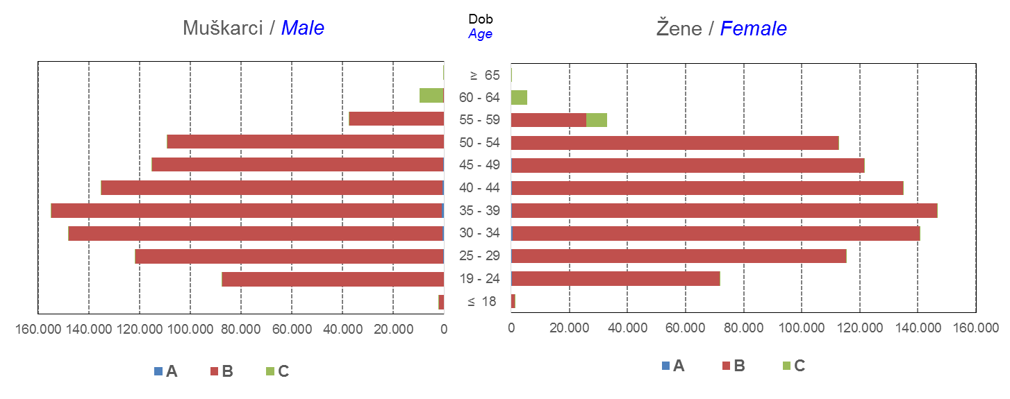

Izvor / Source: Regos
Sadržaj / Contents
 |  |  |  |  |  |  |  |  |  |  |  |  |  |  |  |  |  | stranica/page 4

8 Tablica 9 - Graf 3,4
Tablica 9: Neto imovina OMF-ova |  |  |  |  |  | Travanj 2017.
Table 9: OMFs' net assets |  |  |  |  |  | April 2017
 |  |  |  | u tisućama kuna / in thousand HRK
Obvezni mirovinski fond Mandatory pension fund | Neto imovina OMF-ova / OMFs' net assets
 | Travanj 2017. |  | Ožujak 2017. |  | Promjena
 | April 2017 |  | March 2017 |  | Change
 | Iznos | Udjel | Iznos | Udjel | U iznosu | Relativna
 | Amount | Share | Amount | Share | Amount | Relative
AZ OMF kategorije A | 252,400 | 0.29% | 249,033 | 0.29% | 3,367 | 1.35%
AZ OMF kategorije B | 31,995,099 | 37.34% | 31,822,653 | 37.39% | 172,446 | 0.54%
AZ OMF kategorije C | 1,284,958 | 1.50% | 1,273,732 | 1.50% | 11,226 | 0.88%
Svi AZ OMF / All AZ OMF | 33,532,457 | 39.14% | 33,345,418 | 39.18% | 187,040 | 0.56%
Erste Plavi OMF kategorije A | 72,686 | 0.08% | 71,551 | 0.08% | 1,135 | 1.59%
Erste Plavi OMF kategorije B | 11,274,983 | 13.16% | 11,174,964 | 13.13% | 100,019 | 0.90%
Erste Plavi OMF kategorije C | 341,912 | 0.40% | 337,300 | 0.40% | 4,612 | 1.37%
Svi Erste Plavi OMF / All Erste Plavi OMF | 11,689,581 | 13.64% | 11,583,815 | 13.61% | 105,766 | 0.91%
PBZ/CO OMF kategorije A | 71,763 | 0.08% | 70,880 | 0.08% | 883 | 1.25%
PBZ/CO OMF kategorije B | 13,589,510 | 15.86% | 13,526,104 | 15.89% | 63,405 | 0.47%
PBZ/CO OMF kategorije C | 482,059 | 0.56% | 475,182 | 0.56% | 6,877 | 1.45%
Svi PBZ CO OMF / All PBZ CO OMF | 14,143,331 | 16.51% | 14,072,167 | 16.53% | 71,165 | 0.51%
Raiffeisen OMF kategorije A | 136,905 | 0.16% | 134,696 | 0.16% | 2,210 | 1.64%
Raiffeisen OMF kategorije B | 25,068,976 | 29.26% | 24,875,670 | 29.23% | 193,306 | 0.78%
Raiffeisen OMF kategorije C | 1,107,319 | 1.29% | 1,100,024 | 1.29% | 7,296 | 0.66%
Svi Raiffeisen OMF / All Raiffeisen OMF | 26,313,201 | 30.71% | 26,110,390 | 30.68% | 202,811 | 0.78%
Ukupno kategorija A / Total category A | 533,754 | 0.62% | 526,160 | 0.62% | 7,594 | 1.44%
Ukupno kategorija B / Total category B | 81,928,568 | 95.62% | 81,399,392 | 95.64% | 529,177 | 0.65%
Ukupno kategorija C / Total category C | 3,216,248 | 3.75% | 3,186,237 | 3.74% | 30,011 | 0.94%
Sveukupno / Grand Total | 85,678,570 | 100.00% | 85,111,789 | 100.00% | 566,782 | 0.67%
Izvor / Source: HANFA

Grafikon 3: Udjeli društava za upravljanje OMF-ovima u ukupnoj neto imovini |  |  |  |  |  | Travanj 2017.
Chart 3: OMFs' management companies shares in total net assets |  |  |  |  |  | April 2017
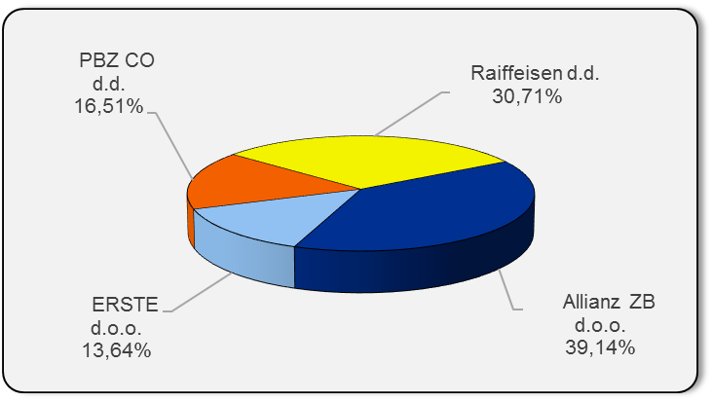

Izvor / Source: HANFA

Grafikon 4: Udjeli kategorija A, B i C u ukupnoj neto imovini |  |  |  |  |  | Travanj 2017.
Chart 4: Categories' A, B and C shares in total net assets |  |  |  |  |  | April 2017
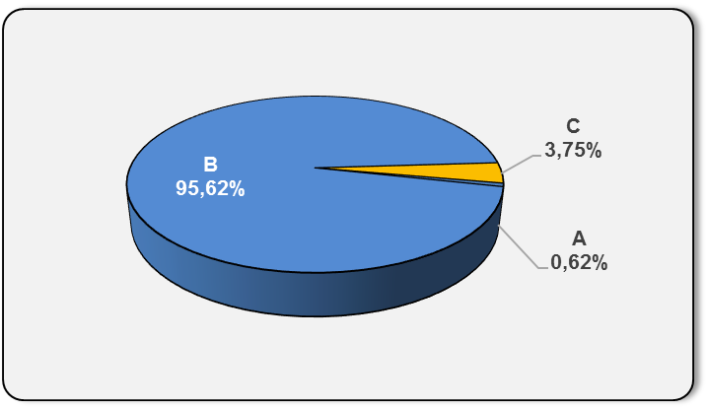

Izvor / Source: HANFA

Sadržaj / Contents
 |  |  |  |  |  | stranica / page 8

10 Graf 5.1, 5.2, 5.3
Grafikon 5.1: Vrijednosti obračunskih jedinica OMF-ova kategorije A | Travanj 2017.
Chart 5.1: Values of category A OMFs' units of account | April 2017
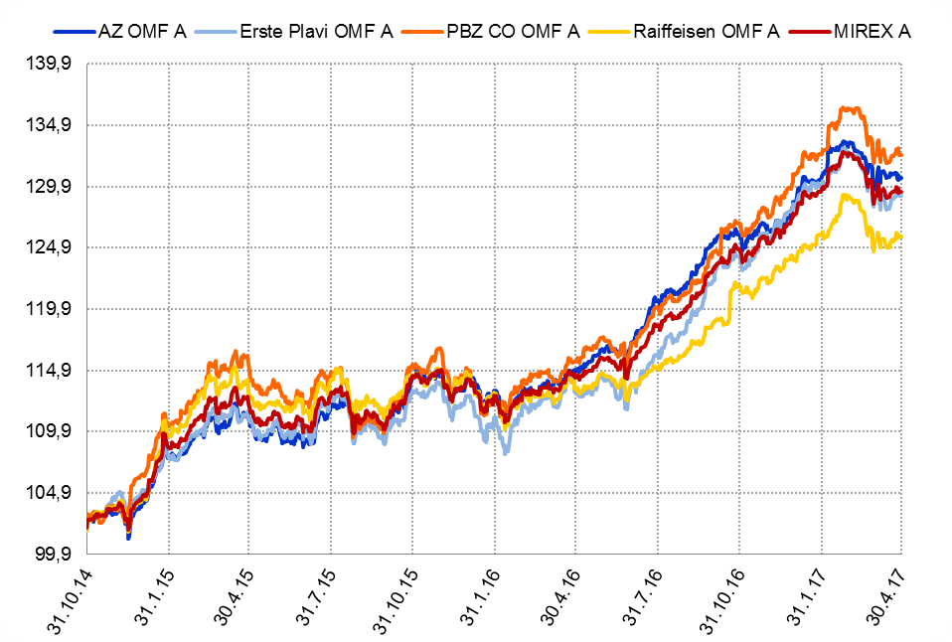

Izvor / Source: HANFA

Grafikon 5.2: Vrijednosti obračunskih jedinica OMF-ova kategorije B
Chart 5.2: Values of category B OMFs' units of account
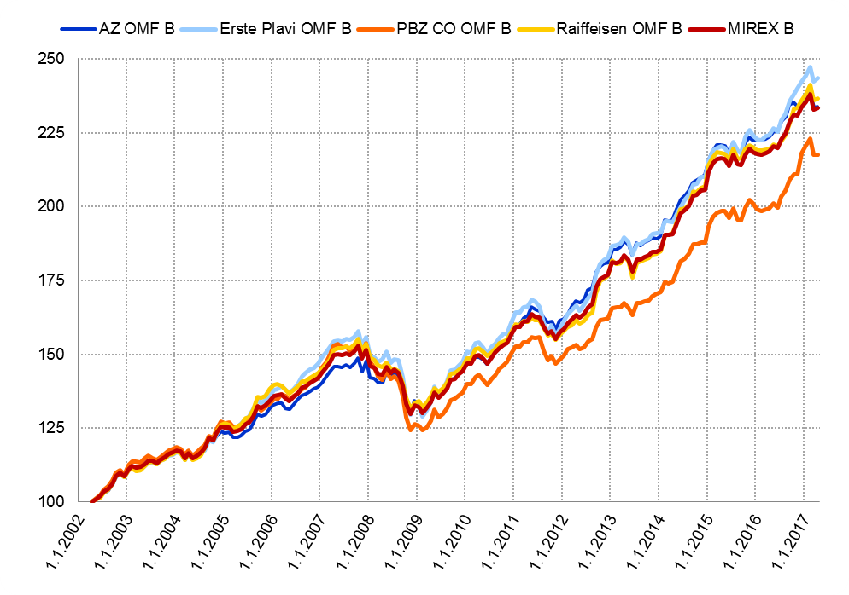

Izvor / Source: HANFA

Grafikon 5.3: Vrijednosti obračunskih jedinica OMF-ova kategorije C
Chart 5.3: Values of category C OMFs' units of account
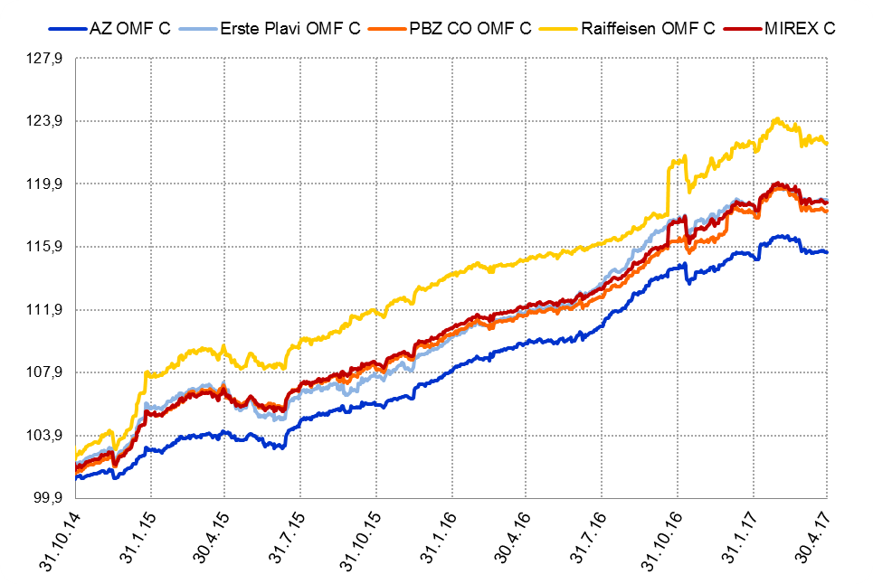

Izvor / Source: HANFA
Sadržaj / Contents
 | stranica / page 10

12 Tablica 13 - Graf 6
Tablica 13: Članstvo ODMF-ova1) |  |  |  |  |  |  | Travanj 2017.
Table 13: ODMF's Membership1) |  |  |  |  |  |  | April 2017

Članstvo / Membership | AZ benefit ODMF | AZ profit ODMF | Croatia osiguranje ODMF | Erste Plavi Expert ODMF | Erste Plavi Protect ODMF | Raiffeisen ODMF | Ukupno Total
Početak razdoblja Beginning of the period | 36,303 | 99,669 | 24,228 | 19,575 | 21,630 | 61,596 | 263,001
Udjel Share | 13.80% | 37.90% | 9.21% | 7.44% | 8.22% | 23.42% | 100.00%
Novi članovi New members | 747 | 594 | 157 | 103 | 327 | 735 | 2,663
Mirovina Retirement | 13 | 32 | 32 | 6 | 1 | 22 | 106
Smrt Death | 13 | 7 | 0 | 0 | 4 | 7 | 31
Ostalo Other | 137 | 128 | 0 | 18 | 102 | 80 | 465
Ukupan prestanak članstva Membership termination total | 163 | 167 | 32 | 24 | 107 | 109 | 602
Kraj razdoblja End of the period | 36,887 | 100,096 | 24,353 | 19,654 | 21,850 | 62,222 | 265,062
Udjel Share | 13.92% | 37.76% | 9.19% | 7.41% | 8.24% | 23.47% | 100.00%
Izvor / Source: DMD-ovi / DMDs
1) Preliminarni podaci / Preliminary data

Grafikon 6: Udjel ODMFova u ukupnom broju članova |  |  |  |  |  |  | Travanj 2017.
Chart 6: ODMFs' shares in total membership |  |  |  |  |  |  | April 2017

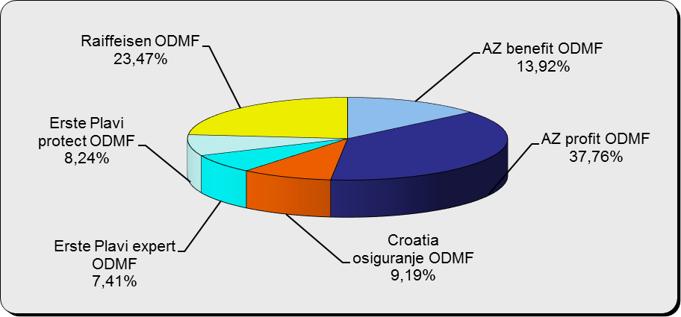

Izvor / Source: DMD-ovi / DMDs

Sadržaj / Contents

 |  |  |  |  |  |  | stranica / page 12

13 Tablica 14 - Graf 7
Tablica 14: Struktura članova ODMF-a prema dobi i spolu |  |  |  |  |  | KVARTALNI PODACI za: |  |  | OŽUJAK 2017.
Table 14: Open voluntary pension funds members age and sex structure |  |  |  |  |  | QUARTERLY DATA for: |  |  | MARCH 2017

 |  | Ožujak 2017. |  |  | Prosinac 2016. |  | P r o m j e n a / C h a n g e
 |  | March 2017 |  |  | December 2016 |  | Brojčana / In number |  | Relativna Relative
Dob Age | Muškarci Male | Žene Female | Ukupno Total | Muškarci Male | Žene Female | Ukupno Total | Muškarci Male | Žene Female | Ukupno Total
≤ 18 | 878 | 800 | 1,678 | 875 | 798 | 1,673 | 3 | 2 | 0.30%
19 - 24 | 3,653 | 2,307 | 5,960 | 3,761 | 2,361 | 6,122 | -108 | -54 | -2.65%
25 - 29 | 11,302 | 7,570 | 18,872 | 11,721 | 7,839 | 19,560 | -419 | -269 | -3.52%
30 - 34 | 18,492 | 13,718 | 32,210 | 18,503 | 13,856 | 32,359 | -11 | -138 | -0.46%
35 - 39 | 21,021 | 17,469 | 38,490 | 20,757 | 17,349 | 38,106 | 264 | 120 | 1.01%
40 - 44 | 19,979 | 18,546 | 38,525 | 19,601 | 18,280 | 37,881 | 378 | 266 | 1.70%
45 - 49 | 17,948 | 18,965 | 36,913 | 17,658 | 18,761 | 36,419 | 290 | 204 | 1.36%
50 - 59 | 27,656 | 30,182 | 57,838 | 26,740 | 28,832 | 55,572 | 916 | 1,350 | 4.08%
60 - 69 | 11,825 | 13,007 | 24,832 | 10,911 | 11,851 | 22,762 | 914 | 1,156 | 9.09%
70 - 84 | 2,949 | 4,227 | 7,176 | 2554 | 3641 | 6,195 | 395 | 586 | 15.84%
≥ 85 | 188 | 293 | 481 | 152 | 248 | 400 | 36 | 45 | 20.25%
Ukupno Total | 135,891 | 127,084 | 262,975 | 133,233 | 123,816 | 257,049 | 2,658 | 3,268 | 2.31%
Izvor / Source: DMD-ovi / DMDs

Grafikon 7: Dobna i spolna struktura članova ODMF-a na dan 31. ožujka 2017.
Chart 7: ODMF members age and sex structure as at 31 March 2017

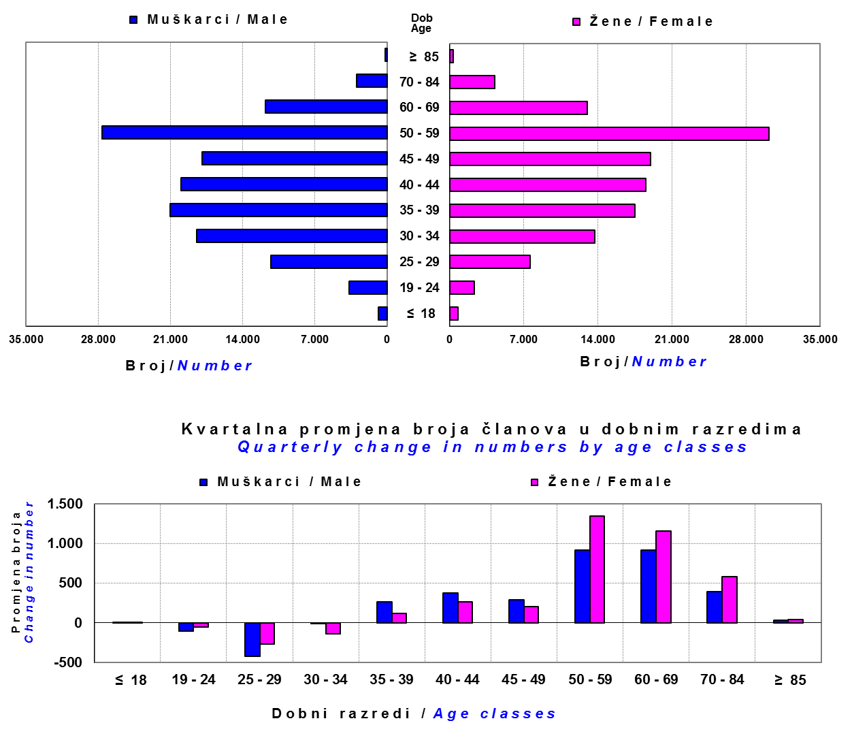

Izvor / Source: DMD-ovi / DMDs

Sadržaj / Contents

 |  |  |  |  |  |  |  |  | stranica/page 13

14 Tablica 15 - Graf 8
Tablica 15: Bruto mirovinski doprinosi uplaćeni ODMF-ovima1) |  |  |  |  | Travanj 2017.
Table 15: Gross pension contributions paid to ODMFs1) |  |  |  |  | April 2017

 |  |  |  | u tisućama kuna / in thousand HRK
Otvoreni dobrovoljni mirovinski fond Open-end voluntary pension fund | Bruto mirovinski doprinosi / Gross pension contributions
 | Travanj 2017. | Ožujak 2017. | Mjesečna promjena | Sveukupno od početka djelovanja 2) | Prirast ukupnih bruto doprinosa u tekućem mjesecu
 | April 2017 | March 2017 | Monthly change | Grand total since the start of activity 2) | Total net contributions growth in current month
AZ benefit ODMF | 11,622 | 10,320 | 12.61% | 547,674 | 2.17%
AZ profit ODMF | 10,407 | 12,218 | -14.83% | 1,391,395 | 0.75%
Croatia osiguranje ODMF | 1,418 | 1,715 | -17.32% | 242,472 | 0.59%
Erste Plavi Expert ODMF | 1,514 | 1,912 | -20.79% | 219,046 | 0.70%
Erste Plavi Protect ODMF | 2,843 | 3,485 | -18.42% | 177,005 | 1.63%
Raiffeisen ODMF | 7,549 | 8,892 | -15.10% | 1,148,951 | 0.66%
Ukupno / Total | 35,353 | 38,542 | -8.27% | 3,726,542 | 0.96%
Izvor / Source: DMD-ovi / DMDs
1) Bruto doprinosi jednaki su ukupno uplaćenim doprinosima članova dobrovoljnih mirovinskih fondova, prije odbitka naknade DMD-ova od uplaćenih doprinosa.
1) Gross contribution is a contribution paid in by a member of a voluntary pension fund which includes DMDs' entry fee.
2) U ukupnim uplatama iskazana su i uplaćena sredstva državnog poticaja.
2) Total net contributions include state subsidies.

Grafikon 8: Mjesečna promjena bruto mirovinskih doprinosa uplaćenih ODMF-ovima |  |  |  |  | Travanj 2017.
Chart 8: Monthly change of gross pension contributions paid to ODMFs |  |  |  |  | April 2017

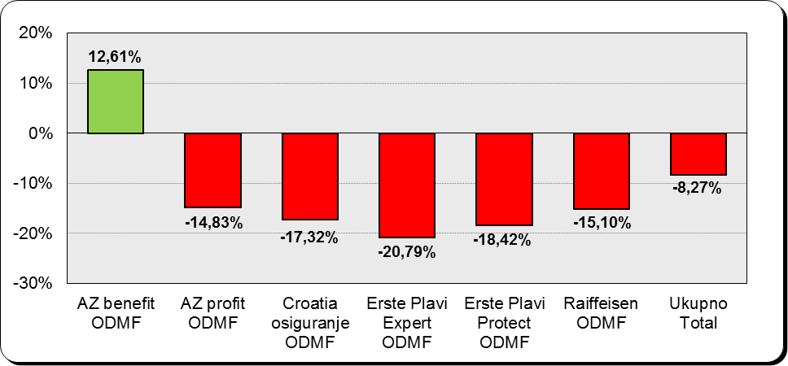

Izvor / Source: DMD-ovi / DMDs

Sadržaj / Contents
...

15 Tablica 16 - Graf 9,10
...
Izvor /Source: HANFA

Grafikon 10: Mjesečna promjena neto imovine ODMF-ova | Travanj 2017.
Chart 10: ODMFs net assets monthly change | April 2017

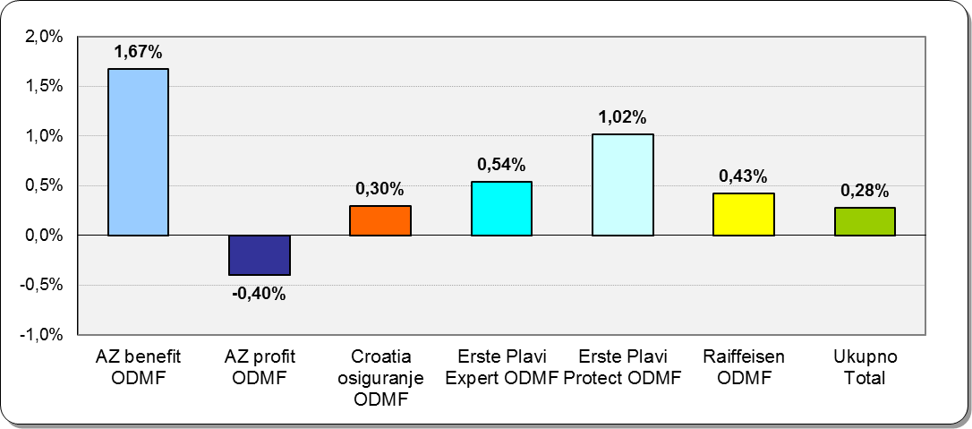

Izvor /Source: HANFA

Sadržaj / Contents
 | stranica / page 15

19 Tablica 20 - Graf 11
...
 |  | Ožujak 2017. |  |  | Prosinac 2016. |  | P r o m j e n a / C h a n g e
60 - 69 | 1,363 | 684 | 2,047 | 1,307 | 642 | 1,949 | 56 | 42 | 5.03%
70 - 84 | 90 | 17 | 107 | 87 | 20 | 107 | 3 | -3 | 0.00%
≥ 85 | 2 | 2 | 4 | 4 | 3 | 7 | -2 | -1 | -42.86%
Ukupno Total | 15,495 | 13,900 | 29,395 | 15,397 | 13,840 | 29,237 | 98 | 60 | 0.54%
Izvor / Source: DMD-ovi / DMDs

Grafikon 11: Dobna i spolna struktura članova ZDMF- ova na dan 31. ožujka 2017.
Chart 11: ZDMF members age and sex structure as at 31 March 2017

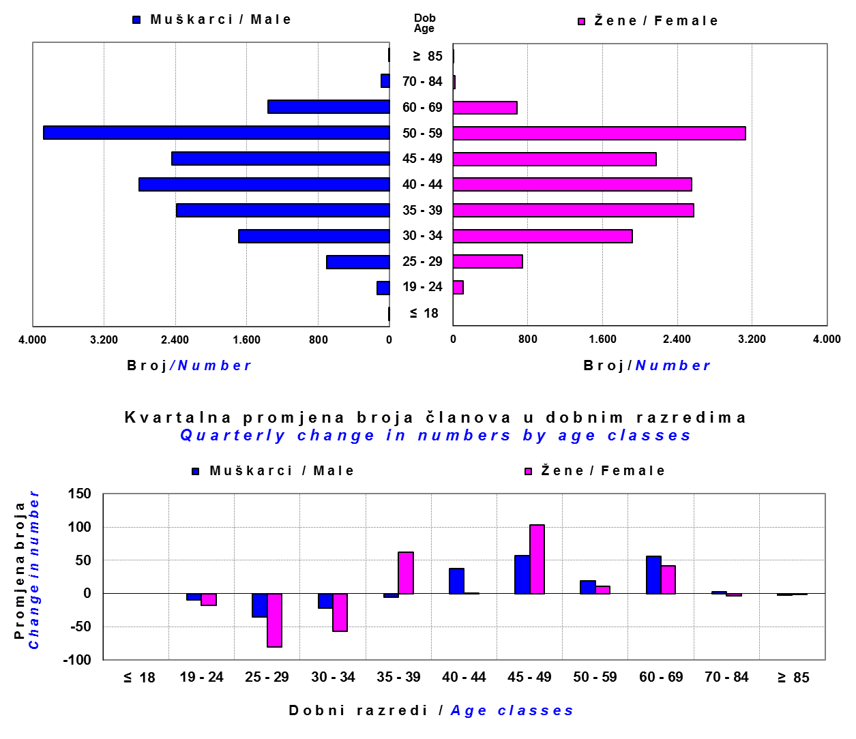

Izvor / Source: DMD-ovi / DMDs

Sadržaj / Contents

 |  |  |  |  |  |  |  |  | stranica / page 19

20 Tablica 21 - Graf 12
...
Grafikon 12: Mjesečni prinosi ZDMF-ova | Travanj 2017.
Chart 12: ZDMF monthly rates of return | April 2017

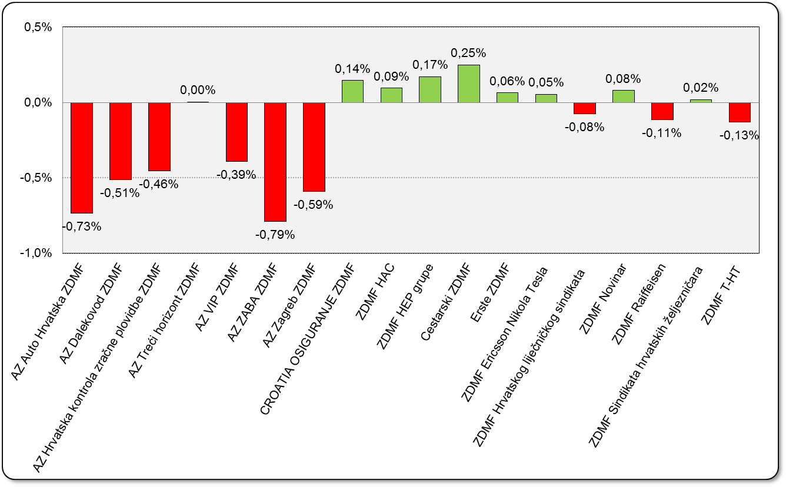

Izvor / Source: HANFA

Sadržaj / Contents

 | stranica / page 20

21 Tablica 22,23 - Graf 13,14
...
 |  |  | Izvor / Source: HANFA

Tablica 23: Broj korisnika i broj ugovora u zadnjih godinu dana |  |  | Grafikon 14: Broj korisnika i broj ugovora u zadnjih godinu dana | Kvartalni podaci Quarterly data
Table 23: Number of pensioners and contracts over the past year |  |  | Chart 14: Number of pensioners and contracts over the past year
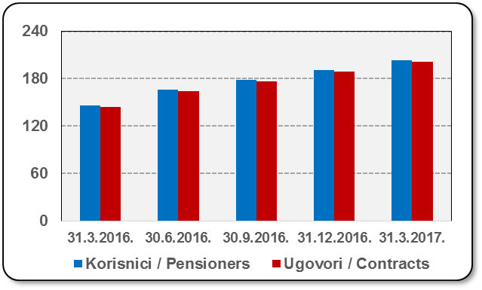
Mjesec Month | Korisnici Pensioners | Ugovori Contracts
31.3.2016. | 146 | 144
30.6.2016. | 166 | 164
30.9.2016. | 179 | 177
31.12.2016. | 191 | 189
31.3.2017. | 203 | 201
Izvor / Source: HANFA

 |  |  | Izvor / Source: HANFA

Sadržaj / Contents
...

22 Tablica 24,25 - Graf 15,16
...
 |  |  | Izvor / Source: HANFA

Tablica 25: Broj korisnika i broj ugovora u zadnjih godinu dana |  |  | Grafikon 16: Broj korisnika i broj ugovora u zadnjih godinu dana | Kvartalni podaci Quarterly data
Table 25: Number of pensioners and contracts over the past year |  |  | Chart 16: Number of pensioners and contracts over the past year
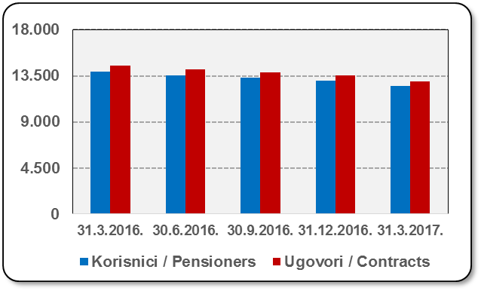
Mjesec Month | Korisnici Pensioners | Ugovori Contracts
31.3.2016. | 13,915 | 14,502
30.6.2016. | 13,535 | 14,097
30.9.2016. | 13,312 | 13,851
31.12.2016. | 13,006 | 13,515
31.3.2017. | 12,522 | 12,981
Izvor / Source: HANFA

 |  |  | Izvor / Source: HANFA

Sadržaj / Contents
...

24 Tablica 27 - Graf 17
...
 | u tisućama kuna / in thousand HRK
24 | Tontine Tontine | - | - | - | -
25 | Osiguranje s kapitalizacijom isplate Assurance with paid-up sum assured | - | - | - | -
 | UKUPNO (neživotna osiguranja, vrste 01 - 18) TOTAL (non-life insurance, lines 01 -18) | 2,727,626 | 2,292,037 | 1,205,309 | 985,253
 | UKUPNO (životna osiguranja, vrste 19 - 25) TOTAL (life assurance 19 - 25) | 1,492,812 | 1,046,473 | 20,490 | 668,173
 | UKUPNO / TOTAL | 4,220,438 | 3,338,510 | 1,225,799 | 1,653,426
Izvor / Source: HANFA

Grafikon 17: Udio bruto zaračunate premije po vrstama osiguranja
Chart 17: Gross Written Premium by Line of Insurance

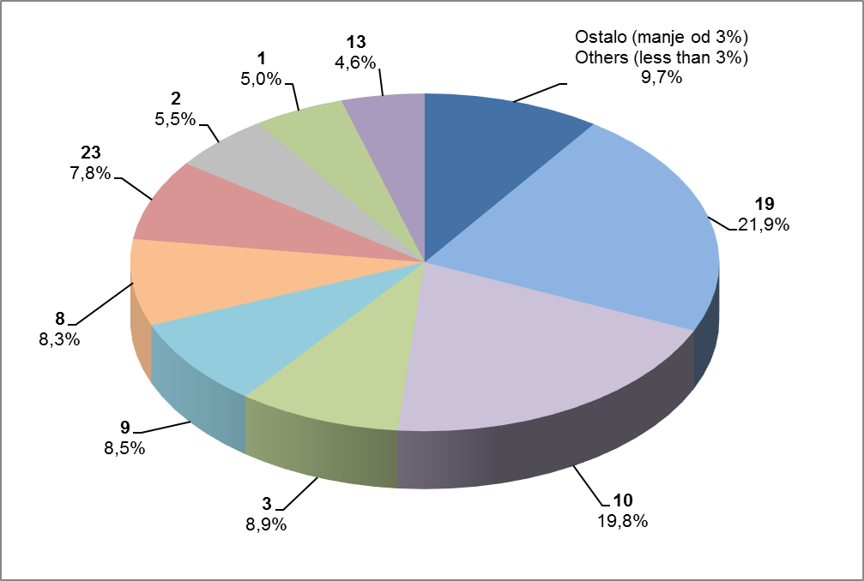

Izvor / Source: HANFA

Sadržaj / Contents
...

25 Graf 18
Grafikon 18: Udio zaračunate bruto premije i likvidiranih šteta po društvima za osiguranje po vrstama osiguranja za period od 1. siječnja do 30. travnja 2017.
Chart 18: Share of written premium and claims settled per line of insurances for the period 1 January - 30 April 2017
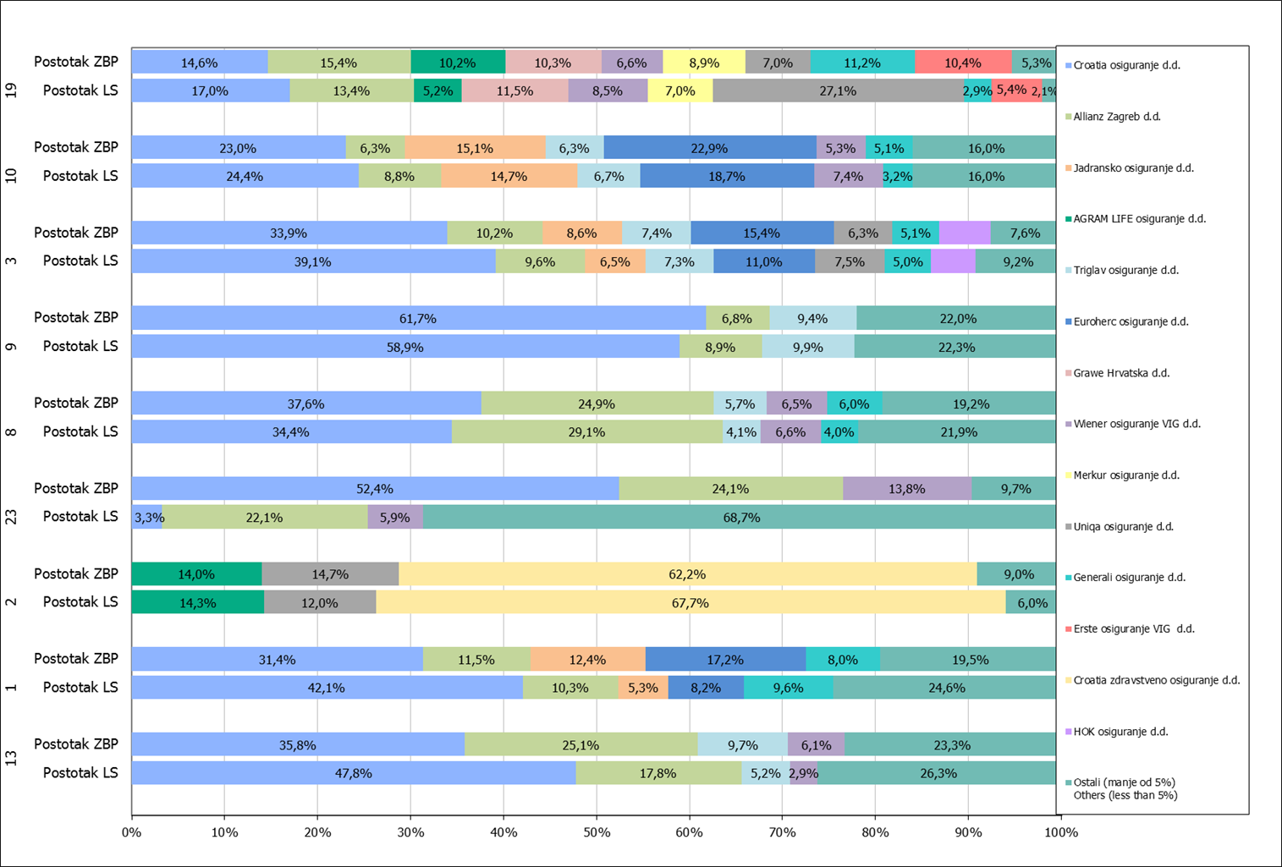

Izvor / Source: HANFA

Napomena: Grafikon prikazuje društva za osiguranje sa zaračunatom bruto premijom većom od 5% ukupne zaračunate bruto premije u promatranoj vrsti osiguranja.
Grafikon prikazuje samo vrste osiguranja sa zaračunatom bruto premijom većom od 3% ukupne zaračunate bruto premije tržišta osiguranja u RH.
Kratice ZBP i LŠ redom predstavljaju zaračunatu bruto premijiu i likvidirane štete

Note:The chart represents insurance companies with written premium greater then 5% of total written premium of the presented line of insurance.
Chart represents lines of insurance with written premium greater then 3% of total written premium of Croatian insurance market.
Abbreviations ZBP and LŠ stands for written premium and claims settled respectively.
...

